상품제안서
메탈 맥세이프 5000mAh 20W+굿즈패키지 | 상품코드: S45752

 |  |  |  |  |  |  | 02-713-8555 | www.synergygift.co.kr
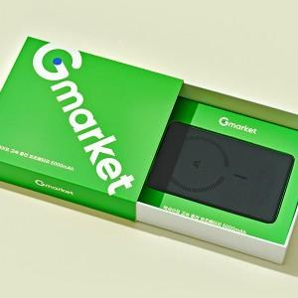

【상세/제작정보】 | <p><span style="font-size: 14pt;">※ 배터리 DTF필름전사 or 레이저인쇄1곳 기본</span></p>

【인쇄/포장옵션】 | 배터리+슬라이딩케이스+간지 / 포장불가능

【공급단가】 | 수량 | 100~ | 300~ | 1,000~ | 3,000~ | 5,000~
*VAT별도 | 단가 | 20,800원 | 19,800원 | 19,000원 | 18,700원 | 18,400원

【상품 URL】 | https://www.synergygift.co.kr:443/src/goods_detail.php?gdno=45752

